상품제안서
타포린가방 소 | 상품코드: F18255

 |  |  |  |  |  |  | 02-412-0044 | www.easy1.co.kr
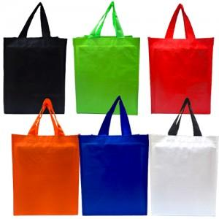 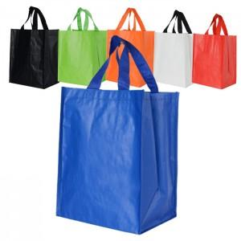

【상세/제작정보】 | * 배송비 1BOX 200개 - 5000원 별도

【인쇄/포장옵션】 | 실크 / OPP(비닐)

【공급단가】 | 수량 | 200~ | 500~ | 1,000~ | 3,000~ | 5,000~
*VAT별도 | 단가 | 840원 | 830원 | 810원 | 780원 | 740원

【상품 URL】 | https://dev.easy1.co.kr:443/src/goods_detail.php?gdno=18255

